DFDs
Context Diagram | Comments
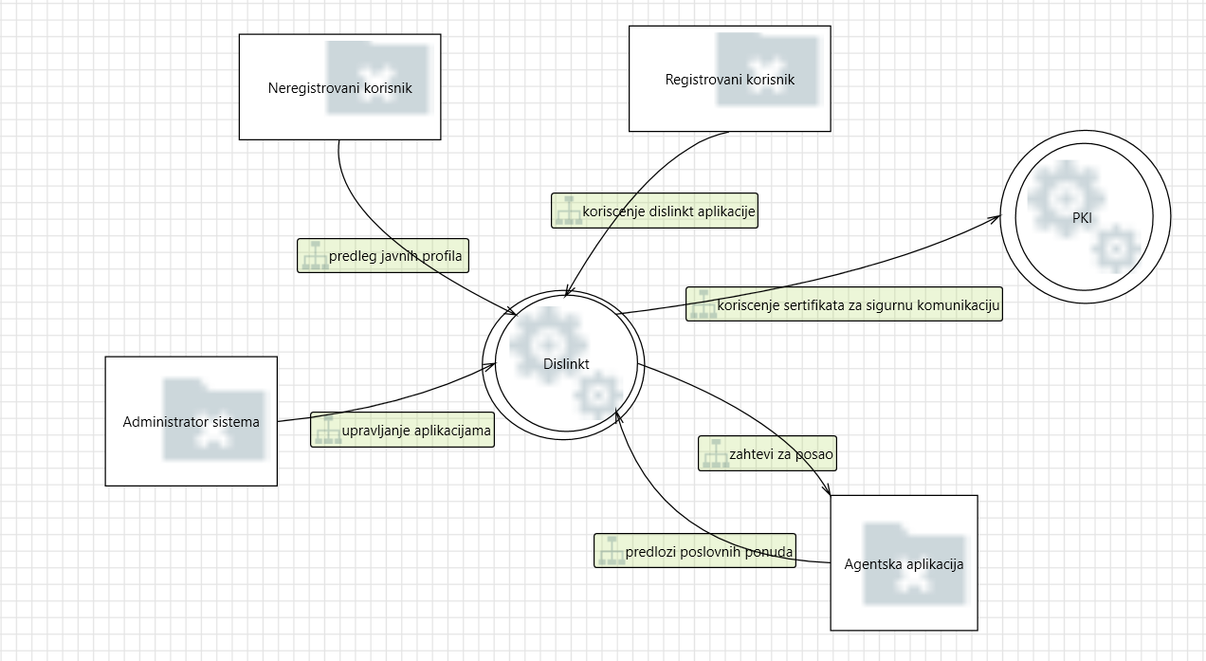 | Dislinkt aplikacija je vid poslovno-drustvene mreze ciji korisnici mogu da objavljuju svoja poslovna interesovanja, aktivnosti, kvalifikacije, a takodje se mogu povezivati i sa drugim korisnicima i pregledati njihove objave. Korisnici imaju I mogucnost potraznje poslova preko ove aplikacije koja ujedno ostvaruje saradnju i sa drugim sistemima, koji nude zaposlenje Dislinkt korisnicima.

Level 1
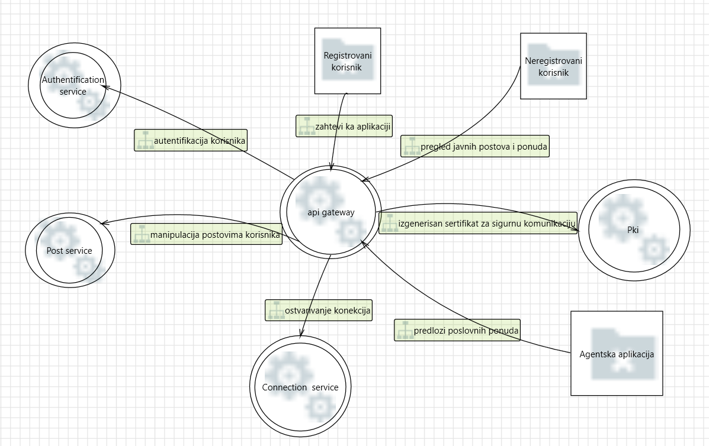 | Dislinkt sistem je mikroservisne arhitekture I cine ga sledeci mikroservisi: 1. post service, 2.connection service, 3.authentication service. Povezan je sa PKI aplikacijom koja mu pruza sertifikat za sigurnu komunikaciju i mogucnost koriscenja TLS protokola.

Level 2 - SS Request Handler
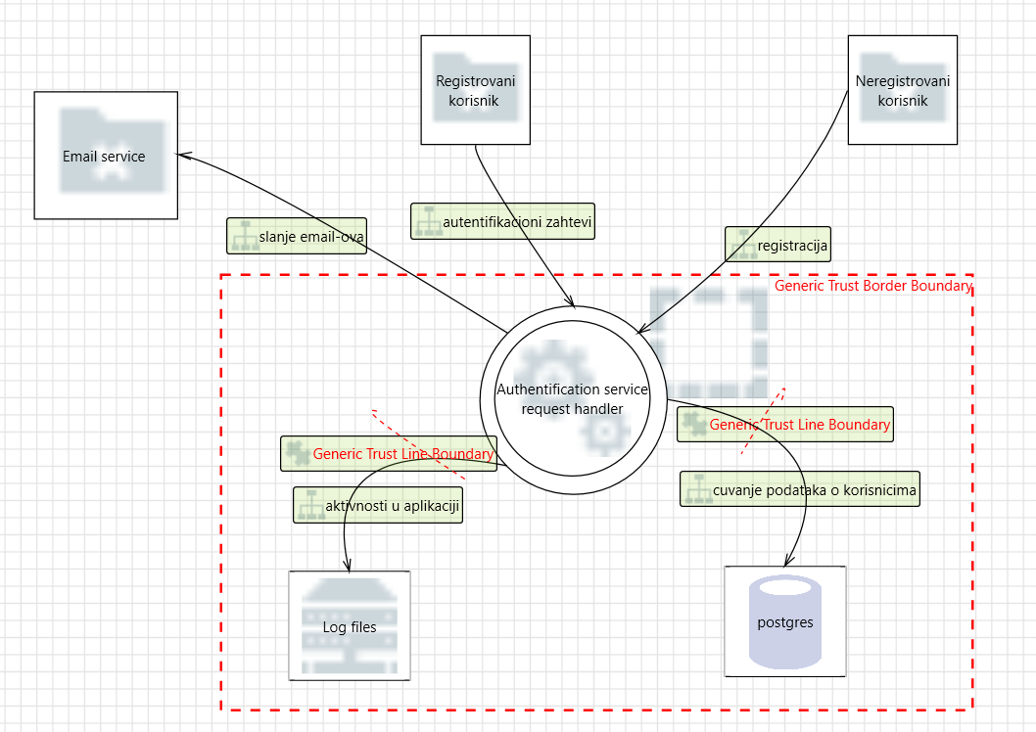 | Authentication service request handler je slozen proces koji vrsi autentifikaciju i autorizaciju registrovanih korisnika prilikom njihovog logovanja i omogucava registraciju neregistrovanih korisnika. Nudi usluge prijave bez lozike, promenu lozinke, potvrdu naloga putem mejla.

